Evolutions HAD
Bilan de l'activité des structures bretonnes d'HAD en 2024
Détail de l'activité par structure en 2024 et évolution

 |  | Nombre de journées de présence |  |  | Nombre de Séjours |  |  |  | Nombre de patients |  |  | Nombre de patients pris en charge en ESMS
TOH | Etablissement | 2023 | 2024 | Evol. (%) | 2023 | 2024 | Evol. (%) | DMS (séjours clos) 2024 | 2023 | 2024 | Evol. (%) | 2023 | 2024 | Evol. (%) | Part en 2024 (%)
TFP | AUB - HAD Morlaix | 21981 | 26498 | +20,5% | 921 | 1113 | +20,8% | 23 | 653 | 762 | +16,7% | 270 | 317 | +17,4% | 41,6%
TFP | HAD Ponant | 34047 | 36922 | +8,4% | 2248 | 2352 | +4,6% | 15 | 1509 | 1525 | +1,1% | 653 | 656 | +0,5% | 43,0%
TFP | HAD Cornouaille | 29251 | 32845 | +12,3% | 1339 | 1640 | +22,5% | 19 | 929 | 1110 | +19,5% | 239 | 361 | +51,0% | 32,5%
TLQ | HAD Aven à Etel | 55146 | 66078 | +19,8% | 1559 | 1856 | +19,1% | 38 | 1175 | 1398 | +19,0% | 240 | 288 | +20,0% | 20,6%
TBA | CH Ploërmel | 8847 | 12046 | +36,2% | 436 | 558 | +28,0% | 22 | 290 | 414 | +42,8% | 100 | 145 | +45,0% | 35,0%
TBA | HAD Vannes | 41726 | 49417 | +18,4% | 1623 | 1855 | +14,3% | 27 | 1104 | 1237 | +12,0% | 186 | 254 | +36,6% | 20,5%
THB | CHU Rennes | 2101 | 2075 | -1,2% | 193 | 153 | -20,7% | 14 | 174 | 135 | -22,4% | 0 | 0 | - | 0,0%
THB | HAD 35 | 97108 | 127790 | +31,6% | 4960 | 6282 | +26,7% | 21 | 2580 | 3228 | +25,1% | 969 | 1239 | +27,9% | 38,4%
TSM | AUB - HAD St-Malo | 34275 | 35863 | +4,6% | 1154 | 1295 | +12,2% | 31 | 830 | 912 | +9,9% | 223 | 286 | +28,3% | 31,4%
TA | CH Lannion | 14290 | 18522 | +29,6% | 434 | 553 | +27,4% | 32 | 317 | 417 | +31,5% | 58 | 65 | +12,1% | 15,6%
TA | AUB - HAD St-Brieuc | 30254 | 31889 | +5,4% | 963 | 1256 | +30,4% | 27 | 750 | 985 | +31,3% | 158 | 305 | +93,0% | 31,0%
TA | AUB - HAD Guingamp | 10665 | 12628 | +18,4% | 378 | 471 | +24,6% | 27 | 311 | 361 | +16,1% | 103 | 144 | +39,8% | 39,9%
TCB | AUB - HAD Pontivy | 17147 | 18783 | +9,5% | 563 | 643 | +14,2% | 31 | 390 | 431 | +10,5% | 86 | 108 | +25,6% | 25,1%
 | Bretagne | 396838 | 471356 | +18,8% | 16771 | 20027 | +19,4% | 24 | 11012 | 12915 | +17,3% | 3285 | 4168 | +26,9% | 32,3%
 | France entière | 7224325 | 7664095 | +6,1% | 297728 | 328745 | +10,4% |  | 167730 | 184526 | +10,0% | 30667 | 36877 | +20,2% | 20,0%

Source : PMSI HAD

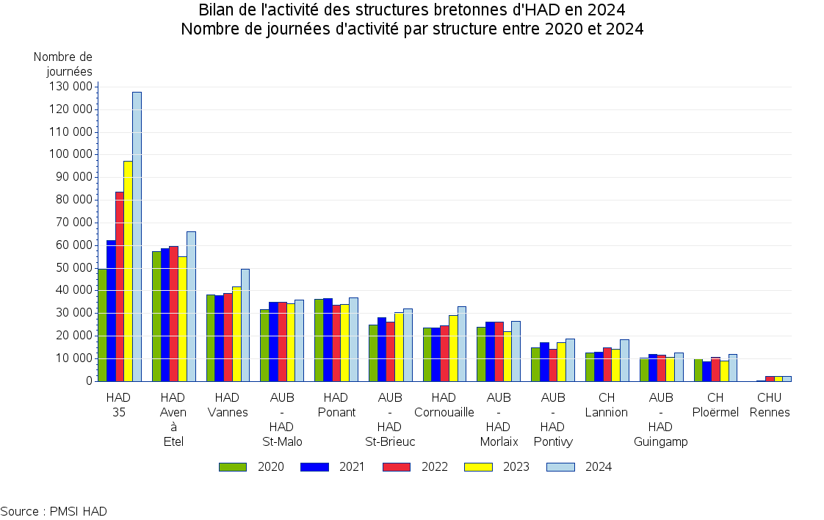

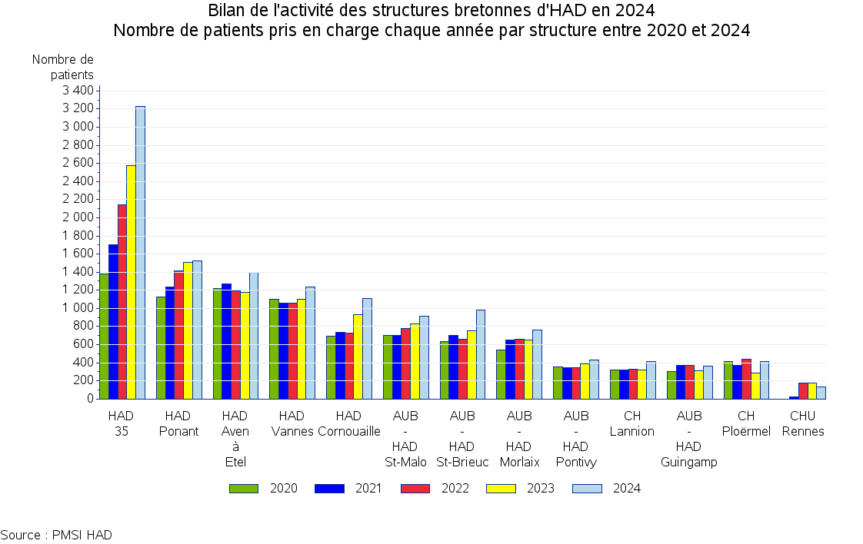

Taux recours Bretagne
Recours à l'HAD sur le territoire d'autorisation de chaque structure HAD en 2024

 |  |  | 2024
TOH | Zone couverte par établissement | Population couverte (Recens. INSEE 2021) | Nb. patients pris en charge sur la zone | Nb. journées de prise en charge sur la zone | Nb. moyen de patients PEC par jour (en Bretagne) pour 100 000 habitants | Evol. / 2023 (%)
TFP | HAD des Pays de Morlaix | 154731 | 759 | 26425 | 46,7 | +20,4%
 | HAD du Ponant | 404922 | 1532 | 37081 | 25,0 | +7,9%
 | HAD de Cornouaille | 307950 | 1114 | 32824 | 29,1 | +11,1%
TLQ | HAD de l'Aven à Etel | 294438 | 1401 | 65935 | 61,2 | +19,5%
TBL | CH Ploërmel | 123513 | 428 | 12744 | 28,2 | +27,5%
 | HAD Pays de Vannes | 344452 | 1235 | 49290 | 39,1 | +17,4%
THB | HAD 35 | 918858 | 3368 | 129663 | 38,6 | +29,7%
TSM | HAD St-Malo Dinan | 274778 | 916 | 35524 | 35,3 | +3,1%
TA | CH Lannion | 124698 | 415 | 18826 | 41,2 | +33,0%
 | HAD du Pays Briochin | 236694 | 990 | 31731 | 36,6 | +2,4%
 | HAD du pays de Guingamp | 76743 | 352 | 12238 | 43,6 | +18,4%
TCB | HAD Centre-Bretagne | 132790 | 429 | 18855 | 38,8 | +9,7%
 | Bretagne | 3394567 | 12938 | 471136 | 37,9 | +17,8%
 | France entière | 67712384 |  | 7640522 | 30,9 | +5,8%
La zone de prise en charge de chaque structure retenue est celle en cours au 31/12/2018, quelle que soit la structure ayant pris en charge le patient

Source : PMSI HAD. Réalisation : ARS-Bretagne, Pôle Observation et Statistiques
Population issues des données du dernier recensement INSEE disponibles (2021)
Le taux de recours N-1 (pour calculer l'évolution) est calculé sur la base du recensement de l'année précédente

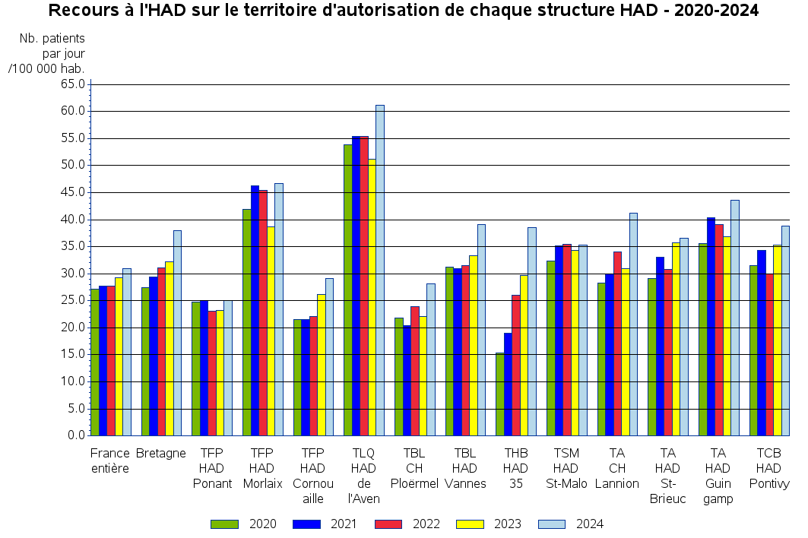

Taux recours Régions
Taux de recours à l'HAD en France et par région en 2024

 |  | 2024
Région de domicile du patient | Population (Recens. INSEE 2021*) | Nb. patients ayant recouru à l'HAD | Nb. journées d'HAD | Nb. moyen de patients ayant recouru à l'HAD par jour pour 100 000 habitants | Evol. / 2023** (%)
Guadeloupe | 426256 | 1927 | 191959 | 123,0 | +4,2%
Corse | 347597 | 1426 | 101202 | 79,5 | +1,7%
Guyane | 286618 | 753 | 63635 | 60,7 | -19,9%
Martinique | 360749 | 863 | 62744 | 47,5 | +0,3%
La Réunion | 871157 | 2163 | 134296 | 42,1 | -11,5%
Centre-Val de Loire | 2574216 | 9871 | 363907 | 38,6 | +15,9%
Bretagne | 3394567 | 12945 | 471526 | 38,0 | +17,8%
Provence-Alpes-Côte d'Azur | 5127857 | 13410 | 674491 | 35,9 | +7,3%
Hauts-de-France | 5995292 | 17000 | 762152 | 34,7 | +7,6%
Nouvelle-Aquitaine | 6068439 | 16542 | 749620 | 33,8 | +6,9%
Ile-de-France | 12317279 | 34933 | 1358282 | 30,1 | +3,1%
Occitanie | 6022282 | 16490 | 658602 | 29,9 | +8,8%
Grand Est | 5561287 | 13922 | 534611 | 26,3 | +1,5%
Pays de la Loire | 3853999 | 13605 | 344620 | 24,4 | +5,3%
Bourgogne-Franche-Comté | 2799356 | 5278 | 241350 | 23,6 | +2,4%
Auvergne-Rhône-Alpes | 8115076 | 16878 | 667183 | 22,5 | +1,8%
Normandie | 3327966 | 8091 | 253055 | 20,8 | +4,3%
France entière | 67712384 |  | 7640522 | 30,9 | +5,8%
Source : PMSI HAD. Réalisation : ARS-Bretagne, Pôle Observation et Statistiques
* Population issues des données du dernier recensement INSEE disponibles (2021)
** La population de référence pour l'année N-1 est issue du recensement de l'année précédente
Les écarts de nombre de journées avec le tableau par zone d'autorisation correspondent aux patients bretons avec codegeo imprecis ou pris en charge par une structure hors Bretagne

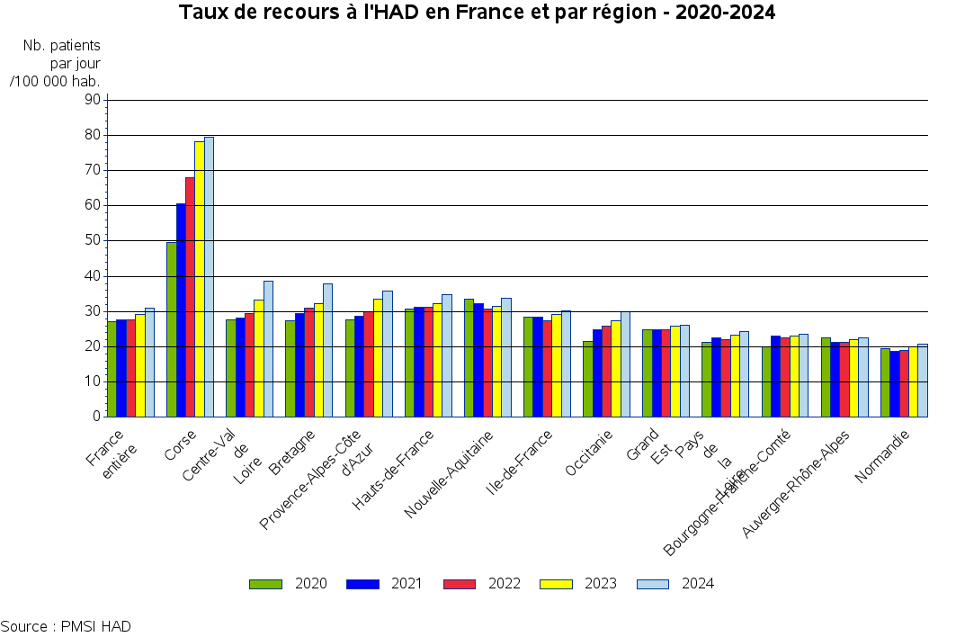

IK
Bilan de l'activité des structures bretonnes d'HAD en 2024
Nombre de journees suivant la valeur de l'indice de Karnofsky en 2024

 |  |  | Indice de Karnofsky
TOH | Etablissement | Nombre de journées | Dépendance totale (10 - 30) (%) | Dépendance partielle (40 - 50) (%) | Autonomie partielle ou totale (60 - 100) (%)
TFP | AUB - HAD Morlaix | 26492 | 42,4% | 54,0% | 3,6%
TFP | HAD Ponant | 36922 | 31,0% | 44,8% | 24,1%
TFP | HAD Cornouaille | 32743 | 42,0% | 45,4% | 12,5%
TLQ | HAD Aven à Etel | 65899 | 49,1% | 43,2% | 7,7%
TBA | CH Ploërmel | 12046 | 23,5% | 29,2% | 47,3%
TBA | HAD Vannes | 49357 | 22,7% | 71,6% | 5,7%
THB | CHU Rennes | 1674 |  |  | 100,0%
THB | HAD 35 | 127676 | 46,4% | 45,2% | 8,3%
TSM | AUB - HAD St-Malo | 35863 | 30,7% | 63,6% | 5,7%
TA | CH Lannion | 18522 | 47,9% | 51,7% | 0,4%
TA | AUB - HAD St-Brieuc | 31889 | 33,7% | 64,9% | 1,4%
TA | AUB - HAD Guingamp | 12628 | 45,0% | 52,3% | 2,7%
TCB | AUB - HAD Pontivy | 18783 | 35,2% | 60,0% | 4,8%
 | Bretagne | 470494 | 39,3% | 51,4% | 9,3%
 | France entière | 7625734 | 37,9% | 45,2% | 16,9%

L'indice de Karnofsky est fixé à 100 pour les nouveaux-nés pris en charge du MPP 22. Les RAPSS correspondants ont été exclus de l'analyse
Source : PMSI HAD

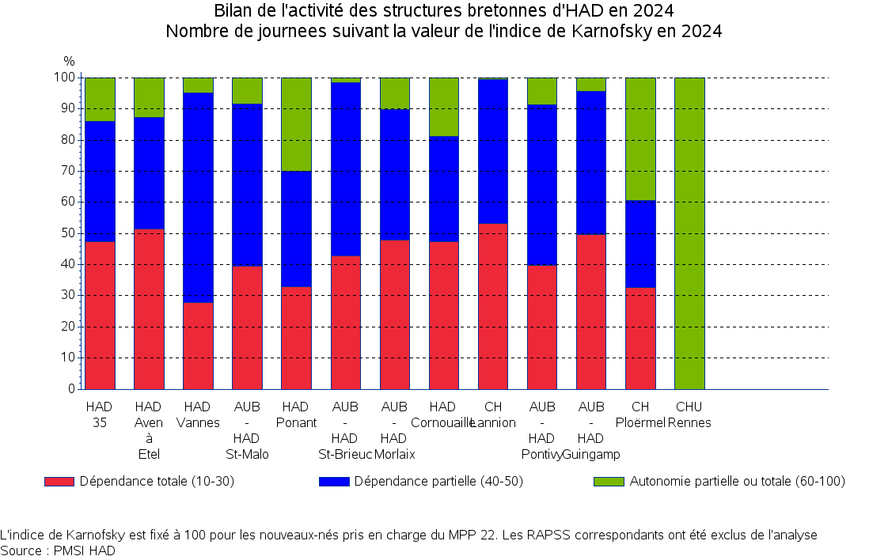

DMS séj. clos
Bilan de l'activité des structures bretonnes d'HAD en 2024
Durées des séjours (clos) par MPP en 2024
Sur la base des séjours avec un MPP constant (16 076 / 18 689 (86,0 %))

 |  |  | Durée de séjour (en jours)
MPP | Nombre de séjours clos avec MPP constant | DMS (jours) | 0-4 (%) | 5-9 (%) | 10-29 (%) | 30 et + (%)
07 PEC de la douleur | 2760 | 11,0 | 51,8% | 21,9% | 18,1% | 8,1%
04 Soins palliatifs | 2506 | 31,9 | 22,5% | 17,7% | 30,5% | 29,2%
08 Autres traitements | 2251 | 6,8 | 81,0% | 5,7% | 8,4% | 4,9%
09 Pansements complexes et soins spécifiques (stomies compliquées) | 1931 | 48,3 | 8,3% | 8,4% | 35,0% | 48,3%
03 Traitement par voie veineuse : anti-infectieux ou autre | 1872 | 9,6 | 52,6% | 16,3% | 24,7% | 6,4%
12 Rééducation neurologique | 1498 | 20,2 | 12,3% | 48,1% | 11,6% | 27,9%
11 Rééducation orthopédique | 705 | 20,1 | 11,8% | 42,1% | 19,6% | 26,5%
05 Chimiothérapie anticancéreuse | 653 | 3,7 | 80,9% | 11,9% | 6,4% | 0,8%
21 post-partum pathologique | 401 | 7,7 | 27,9% | 48,4% | 22,7% | 1,0%
06 Nutrition entérale | 252 | 38,2 | 6,0% | 15,9% | 42,1% | 36,1%
19 Surveillance de grossesse à risque | 250 | 15,9 | 41,2% | 10,8% | 31,2% | 16,8%
14 Soins de nursing lourds | 227 | 36,1 | 40,5% | 16,3% | 18,1% | 25,1%
13 Surveillance post chimiothérapie anticancéreuse | 186 | 31,1 | 8,1% | 29,6% | 34,9% | 27,4%
01 Assistance respiratoire | 146 | 52,0 | 14,4% | 30,1% | 19,2% | 36,3%
02 Nutrition parentérale | 124 | 38,4 | 8,9% | 15,3% | 41,9% | 33,9%
18 Transfusion sanguine | 124 | 2,1 | 99,2% | 0,8%
10 Post traitement chirurgical | 84 | 25,6 | 8,3% | 20,2% | 36,9% | 34,5%
22 PEC du nouveau-né à risque | 82 | 8,6 | 6,1% | 63,4% | 29,3% | 1,2%
15 Education du patient et de son entourage | 16 | 17,3 | 6,3% | 43,8% | 31,3% | 18,8%
24 Surveillance d'aplasie | 5 | 9,4 | 20,0% | 60,0% | 20,0%
17 Surveillance de radiothérapie | 2 | 19,0 | 50,0% |  |  | 50,0%
29 Sortie précoce de chirurgie | 1 | 8,0 |  | 100,0%

Source : PMSI HAD

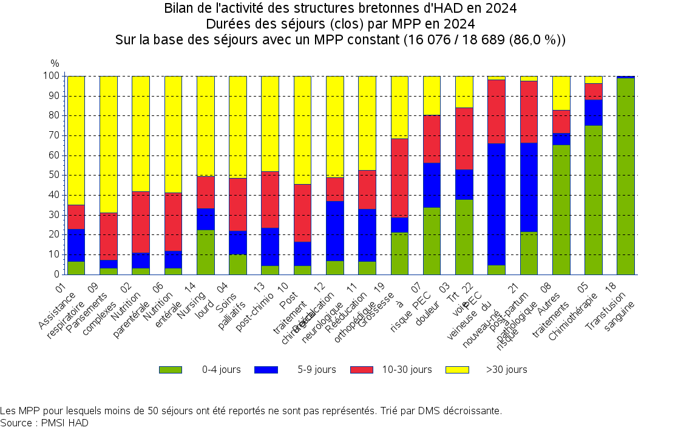

Activité mens
Nombre de journées
Nombre de patients
Activité par mois en 2023 et 2024
 | Nombre de journées |  |  | Nombre de patients
Mois | 2023 | 2024 | Evol.(%) | 2023 | 2024 | Evol.(%)
Janvier | 31,703 | 35,979 | +11.9% | 847 | 1005 | +15.7%
Février | 30,654 | 37,468 | +18.2% | 741 | 1052 | +29.6%
Mars | 32,060 | 40,435 | +20.7% | 885 | 978 | +9.5%
Avril | 31,717 | 38,643 | +17.9% | 739 | 994 | +25.7%
Mai | 31,957 | 38,973 | +18.0% | 768 | 889 | +13.6%
Juin | 31,733 | 38,712 | +18.0% | 862 | 956 | +9.8%
Juillet | 33,576 | 41,425 | +18.9% | 827 | 1048 | +21.1%
Août | 33,491 | 39,296 | +14.8% | 842 | 931 | +9.6%
Septembre | 32,773 | 37,208 | +11.9% | 855 | 894 | +4.4%
Octobre | 36,615 | 40,551 | +9.7% | 980 | 1143 | +14.3%
Novembre | 34,316 | 39,839 | +13.9% | 937 | 1002 | +6.5%
Décembre | 36,243 | 42,827 | +15.4% | 926 | 1167 | +20.7%
 | 396,838 | 471,356 | +15.8% | 10,209 | 12,059 | +15.3%

